Dane
ID = 3

Układ obserwacji w pomiarze wyjściowym i aktualnym |  |  |  |  |  | Współrzędne przybliżone

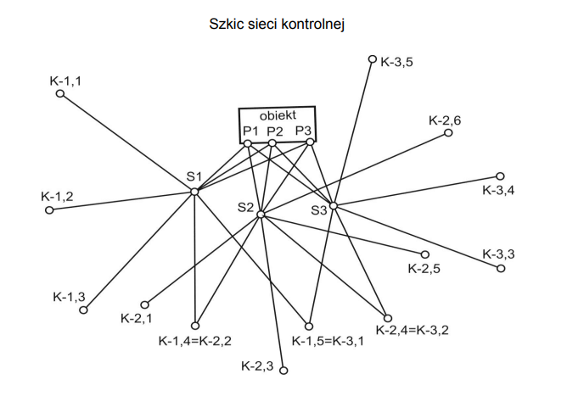
p | k | Pomiar wyjściowy |  | Pomiar aktualny |  | Nr | Xo | Yo
 |  | k [g] | σk [cc] | k' [g] | σk' [cc] |  | w metrach
St.1 | P1 | 108.01134 | 2.0 | 108.01716 | 1.5 | P1 | 231.250 | 199.360
St.1 | P2 | 119.79730 |  | 119.80210 |  | P2 | 230.990 | 220.770
St.1 | P3 | 130.18516 |  | 130.17578 |  | P3 | 231.130 | 253.220
St.2 | K-2,1 | 351.41482 | 2.5 | 168.45464 | 2.0 | St.1 | 184.510 | 152.150
St.2 | K-2,2 | 327.89606 |  | 144.93566 |  | St.2 | 161.070 | 208.170
St.2 | K-2,3 | 287.98024 |  | 105.02732 |  | K-2,1 | 71.350 | 106.090
St.2 | K-2,4 | 243.66184 |  | 60.70744 |  | K-2,2 | 46.047 | 148.238
St.2 | K-2,5 | 215.42282 |  | 32.47062 |  | K-2,3 | 0.408 | 231.906
St.2 | K-2,6 | 169.74810 |  | 386.79758 |  | K-2,4 | 57.469 | 324.409
St.2 | P1 | 89.36604 |  | 306.42450 |  | K-2,5 | 116.992 | 358.958
St.2 | P2 | 108.67044 |  | 325.73602 |  | K-2,6 | 240.304 | 379.551
St.2 | P3 | 133.69990 |  | 350.75402 |  | St.3 | 170.410 | 276.097
St.3 | P1 | 131.67682 | 2.0 | 131.67898 | 2.0
St.3 | P2 | 141.88194 |  | 141.88786
St.3 | P3 | 166.06158 |  | 166.07740

Dane dot. Stanowisk pomiarowych 1 i 3:

Stan. | zs [cc] | ΔX [mm] | ΔY [mm]
1 | 8.75 | -5.52 | 3.45
3 | -12.89 | -4.91 | -3.37

Wyrównanie i met.graficzna
 |  | K | K' |  | L |  | σl
 | K-2,1 | 0 | 0 |  | 0 |  | 0.00032
 | K-2,2 | 376.48124 | 376.48102 |  | -0.00022
 | K-2,3 | 336.56542 | 336.57268 |  | 0.00726
 | K-2,4 | 292.24702 | 292.25280 |  | 0.00578
 | K-2,5 | 264.00800 | 264.01598 |  | 0.00798
 | K-2,6 | 218.33328 | 218.34294 |  | 0.00966
 | P1 | 137.95122 | 137.96986 |  | 0.01864
 | P2 | 157.25562 | 157.28138 |  | 0.02576
 | P3 | 182.28508 | 182.29938 |  | 0.01430 |  |  |  |  |  | p | k | alfa [g] | alfa' [g] | Δ alfa [g] | a [m] | b [m] | c [m] | p [m] | w skali 1:1000
 |  |  |  |  |  |  |  |  |  |  | St.2 | K-2,1 | 23.5188 | 23.5190 | 0.0002 | 135.904 | 129.700 | 49.160 | 0.001 | 1.239
 |  | st2-K2,1 | st2-K2,2 | st2-K2,3 | st2-K2,4 | st2-K2,5 | st2-K2,6 |  |  |  |  | K-2,2
 | ΔX | -89.72 | -115.023 | -160.662 | -103.601 | -44.078 | 79.234 |  |  |  |  | K-2,2 | 39.9158 | 39.9083 | -0.0075 | 129.700 | 162.406 | 95.306 | -0.026 | -25.968
 | ΔY | -102.08 | -59.932 | 23.736 | 116.239 | 150.788 | 171.381 |  |  |  |  | K-2,3
 | Dsc | 135.904 | 129.700 | 162.406 | 155.707 | 157.098 | 188.811 |  |  |  |  | K-2,3 | 44.3184 | 44.3199 | 0.0015 | 162.406 | 155.707 | 108.687 | 0.005 | 5.409
 | a | -0.35185 | -0.22681 | 0.05729 | 0.30522 | 0.38896 | 0.30605 |  |  |  |  | K-2,4
 | b | 0.30924 | 0.43530 | 0.38778 | 0.27204 | 0.11370 | -0.14149 |  |  |  |  | K-2,4 | 28.2390 | 28.2368 | -0.0022 | 155.707 | 157.098 | 68.823 | -0.012 | -12.283
 | c | 0.35185 | 0.22681 | -0.05729 | -0.30522 | -0.38896 | -0.30605 |  |  |  |  | K-2,5
 | d | -0.30924 | -0.43530 | -0.38778 | -0.27204 | -0.11370 | 0.14149 |  |  |  |  | K-2,5 | 45.6747 | 45.6730 | -0.0017 | 157.098 | 188.811 | 125.020 | -0.006 | -6.261
 |  |  |  |  |  |  |  |  |  |  |  | K-2,6
 | A |  |  |  | AT |  |  |  |  |  |  | K-2,6 | 218.3333 | 218.3429 | 0.0097 | 188.811 | 135.904 | 321.444 | 0.012 | 12.113
 | Zs | ΔXs | ΔYs |  | -1 | -1 | -1 | -1 | -1 | -1 |  | K-2,1
K-2,1 | -1 | -0.35185 | 0.30924 |  | -0.35184693814 | -0.22680769029 | 0.057290690678 | 0.30522188437 | 0.38895885775 | 0.30604808773 |  | K-2,1 | 63.4346 | 63.4273 | -0.0073 | 135.904 | 162.406 | 144.438 | -0.017 | -17.426
K-2,2 | -1 | -0.22681 | 0.43530 |  | 0.30924478145 | 0.43529501702 | 0.38778382818 | 0.27203685891 | 0.11369955522 | -0.1414941807 |  | K-2,3
K-2,3 | -1 | 0.05729 | 0.38778 |  |  |  |  |  |  |  |  | K-2,1 | 107.7530 | 107.7472 | -0.0058 | 135.904 | 155.707 | 218.760 | -0.009 | -8.783
K-2,4 | -1 | 0.30522 | 0.27204 |  | ATL |  | X |  | V |  |  | K-2,4
K-2,5 | -1 | 0.38896 | 0.11370 |  | -0.03046 |  | -0.00523 |  | 0.00026 |  |  | K-2,1 | 135.9920 | 135.9840 | -0.0080 | 135.904 | 157.098 | 256.954 | -0.010 | -10.415
K-2,6 | -1 | 0.30605 | -0.14149 |  | 0.00829 |  | 0.01036 |  | 0.00124 |  |  | K-2,5
 |  |  |  |  | 0.00383 |  | -0.00427 |  | -0.00309 |  |  | K-2,2 | 84.2342 | 84.2282 | -0.0060 | 129.700 | 155.707 | 176.541 | -0.011 | -10.781
 | ATA |  |  |  |  |  |  |  | 0.00145 |  |  | K-2,4
 | 6 | -0.47886 | -1.37657 |  | VTV |  | VTL |  | 0.00079 |  |  | K-2,2 | 112.4732 | 112.4650 | -0.0082 | 129.700 | 157.098 | 222.342 | -0.012 | -11.804
 | -0.47886 | 0.51664 | -0.10137 |  | 1.434E-05 |  | -1.4337539692E-05 |  | -0.00066 |  |  | K-2,5
 | -1.37657 | -0.10137 | 0.54244 |  |  |  |  |  |  |  |  | K-2,2 | 158.1480 | 158.1381 | -0.0099 | 129.700 | 188.811 | 302.062 | -0.013 | -12.582
 |  |  |  |  | σ'l | σo | σ'o kryt | kryterium |  |  |  | K-2,6
 | ATA^-1 |  |  |  | 0.00219 | 6.82833 | 1.61397 | FALSE |  |  |  | K-2,3 | 72.5574 | 72.5567 | -0.0007 | 162.406 | 157.098 | 172.436 | -0.002 | -1.673
 | 0.70525 | 1.04309 | 1.98464 |  |  |  |  |  |  |  |  | K-2,5
 | 1.04309 | 3.55203 | 3.31083 |  |  |  |  |  |  |  |  | K-2,3 | 118.2321 | 118.2297 | -0.0024 | 162.406 | 188.811 | 281.690 | -0.004 | -4.104
 | 1.98464 | 3.31083 | 7.49867 |  |  |  |  |  |  |  |  | K-2,6
 |  |  |  |  |  |  |  |  |  |  |  | K-2,4 | 73.9137 | 73.9099 | -0.0039 | 155.707 | 188.811 | 190.969 | -0.009 | -9.383
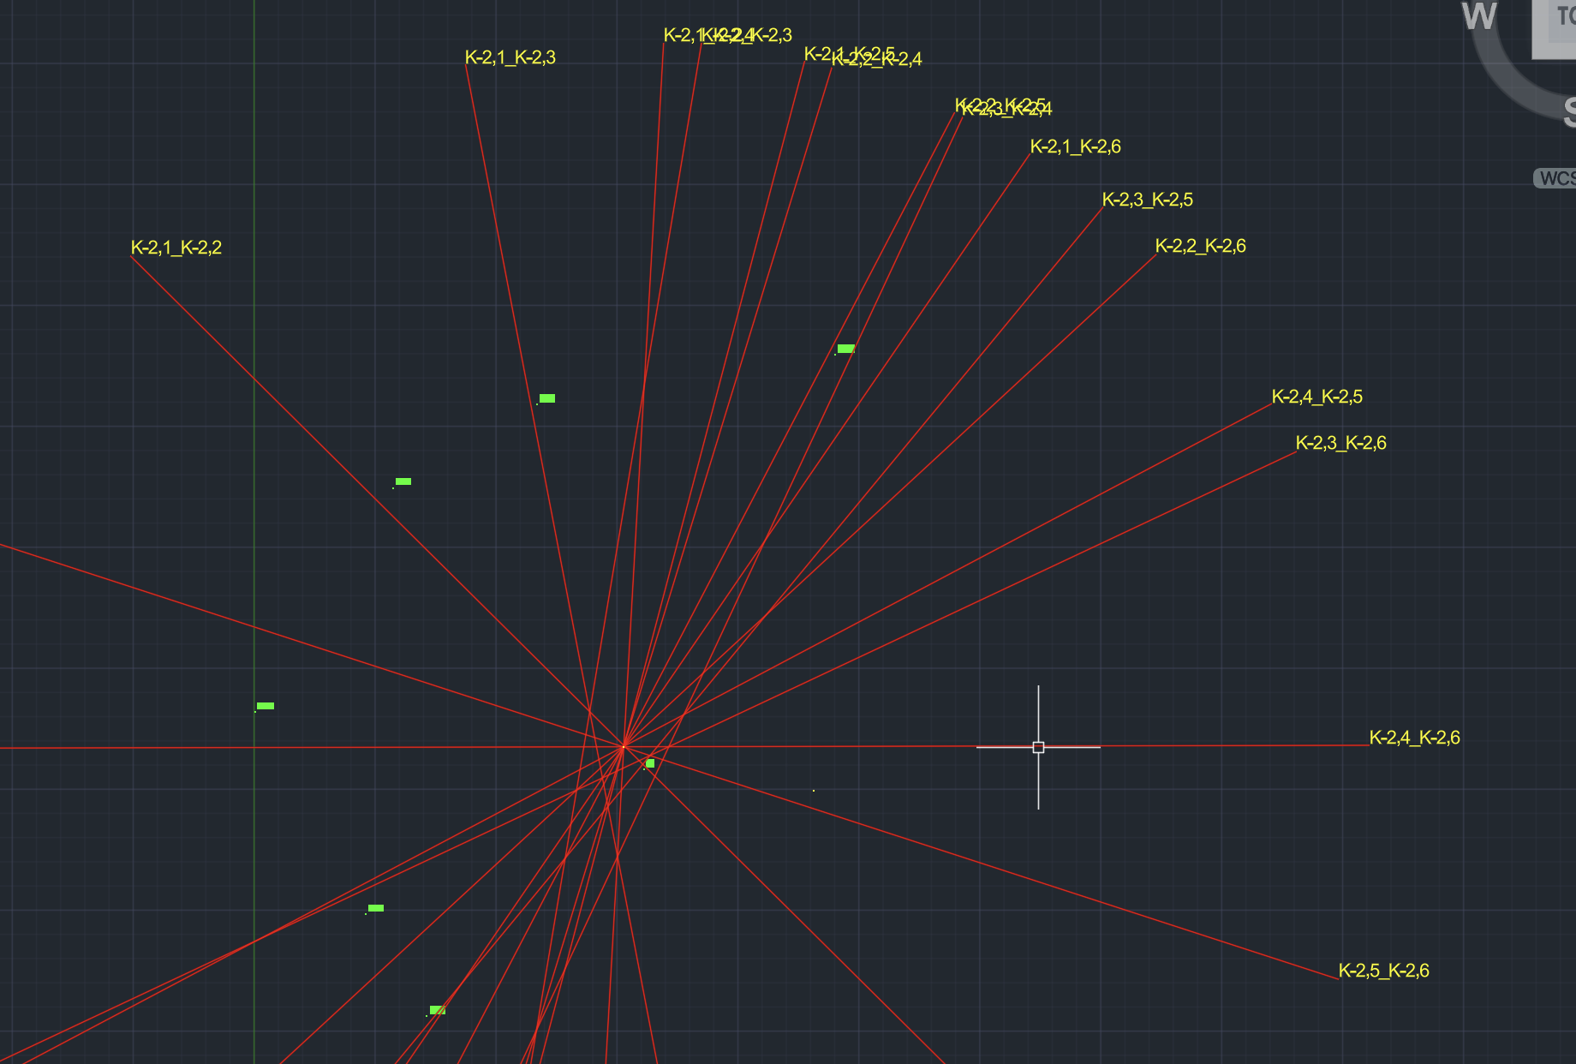
 |  |  |  |  |  |  |  |  |  |  |  | K-2,6

